Անկանխիկ
Ցանկ
2025 թվականի դեկտեմբեր ամսվա ընթացքում ավարտված հսկողական աշխատանքների արդյունքներով «Անկանխիկ գործառնությունների մասին» ՀՀ օրենքի պահանջների խախտումներ թույլ տված հարկ վճարողների վերաբերյալ

հ/հ | ՀՎՀՀ | Հարկ վճարողի անվանումը | Կազմակերպա իրավական ձևը | Հարկման ռեժիմը | Առաջադրված տուգանքը (ՀՀ դրամ) | Խախտումն արձանագրելու հասցեում օբյեկտի լուսանկարը
1 | 67167072 | ԼԻԱՆԱ ԲԵԿՉՅԱՆ | ԱՁ | Շրջանառության հարկ վճարող | 300,000 | 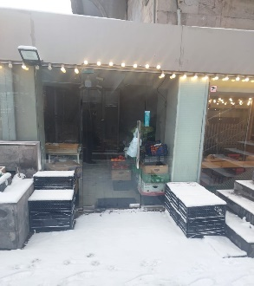
2 | 05016056 | «ՏԱՏ ՍԱՅՔԼՍ» | ՍՊԸ | ԱԱՀ վճարող | 500,000 | 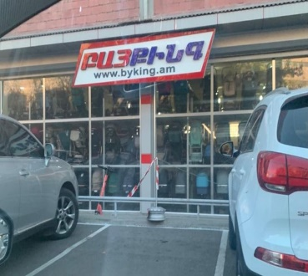
3 | 74379985 | ՓԱՐՎԱՆ ՀՈՎՀԱՆՆԻՍՅԱՆ | ԱՁ | Շրջանառության հարկ վճարող | 500,000 | 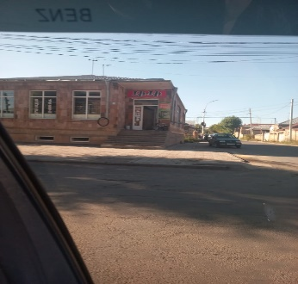
4 | 27888685 | ՏԻԳՐԱՆ ՄԻՔԱՅԵԼՅԱՆ | ԱՁ | Շրջանառության հարկ վճարող | 500,000 | 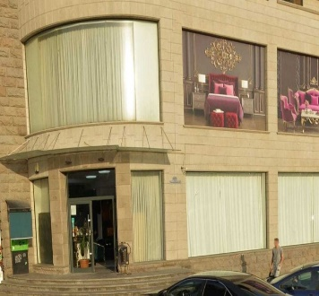
5 | 32521125 | ԱՐՄԵՆ ԴԱՐԲԻՆՅԱՆ | ԱՁ | Միկրոձեռնարկատիրության սուբյեկտ | 300,000 | 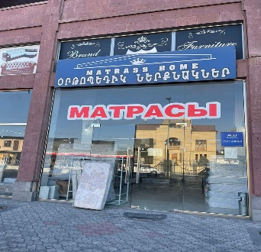
6 | 40019296 | ԳԱՐԻԿ ՊԱԼՅԱՆ | ԱՁ | Միկրոձեռնարկատիրության սուբյեկտ | 300,000 | 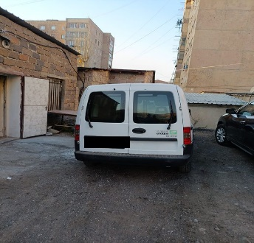
7 | 54712608 | ՀԱԿՈԲ ՏԵՐՏԵՐՅԱՆ | ԱՁ | Միկրոձեռնարկատիրության սուբյեկտ | 300,000 | 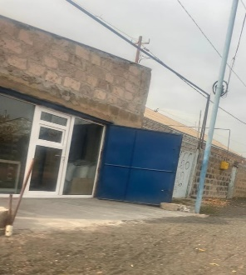
8 | 23167646 | ԳԵՈՐԳԻ ՀՈՎՀԱՆՆԻՍՅԱՆ | ԱՁ | Շրջանառության հարկ վճարող | 300,000 | 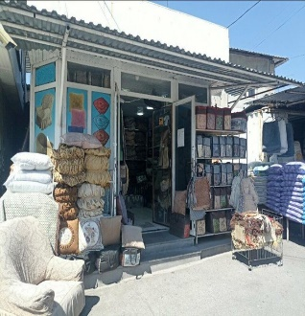
9 | 52135159 | ԱՐՏԱԿ ԲԱՐԵՅԱՆ | ԱՁ | Շրջանառության հարկ վճարող | 500,000 | 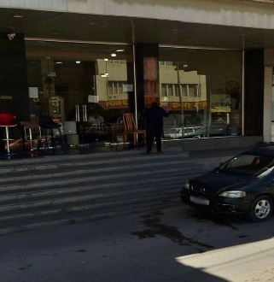
10 | 43120056 | ՄԵԼԻՏԱ ԳՅՈՒԼՈՒՄՅԱՆ | ԱՁ | Շրջանառության հարկ վճարող | 500,000 | 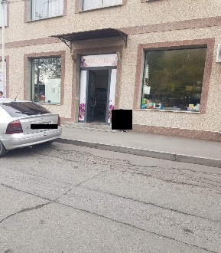
11 | 01292635 | «ԱՋԱՓՆՅԱԿ» ՍՏՈՄԱՏՈԼՈԳԻԱԿԱՆ ԿԼԻՆԻԿԱ | ՍՊԸ | Շրջանառության հարկ վճարող | 500,000 | 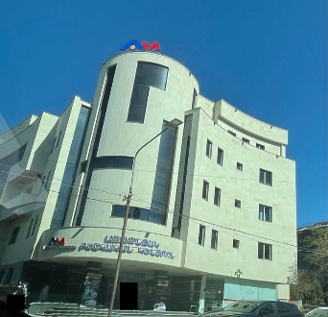
12 | 63207729 | ՍԱՄՍՈՆ ՄԵԼԻՔՅԱՆ | ԱՁ | Շրջանառության հարկ վճարող | 300,000 | 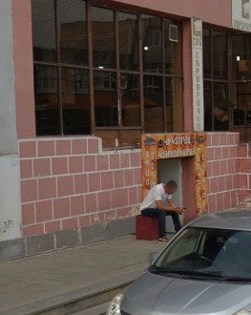
13 | 81757102 | ԷԴԳԱՐ ԳևՈՐԳՅԱՆ | ԱՁ | Շրջանառության հարկ վճարող | 500,000
14 | 27899914 | ՍԻՐՈՒՆ ՄԱՆՈՒԿՅԱՆ | ԱՁ | Շրջանառության հարկ վճարող | 300,000 | 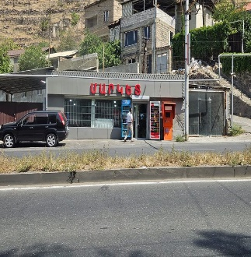
15 | 03565773 | «ԿԱՏԱ ԳՐՈՒՊ» | ՍՊԸ | Շրջանառության հարկ վճարող | 300,000 | 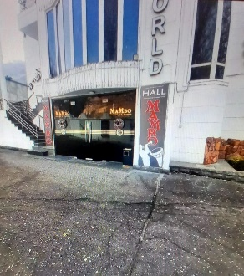
16 | 00510486 | «ՄԱՆԱՍՅԱՆ ԷՍԹԵՏԻԿԱ» | ՍՊԸ | Շրջանառության հարկ վճարող | 500,000
17 | 27840048 | ԱՐՇԱԿ ՂԱԶԱՐՅԱՆ | ԱՁ | Շրջանառության հարկ վճարող | 500,000 | 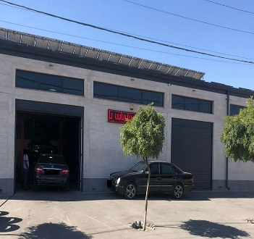
18 | 74410086 | ՄԻՇԱ ՄՈՒՐԱԴՅԱՆ | ԱՁ | Շրջանառության հարկ վճարող | 500,000 | 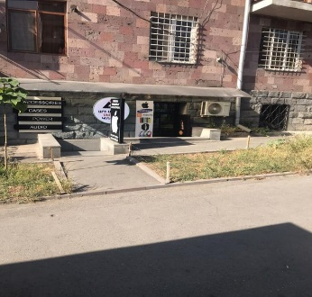
19 | 00112845 | «ԱՐԱՍ ՖՈՒԴ» | ՍՊԸ | ԱԱՀ վճարող | 300,000 | 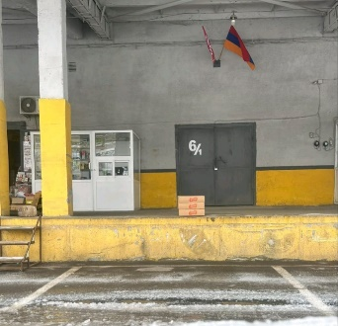
20 | 28186111 | ՎԼԱԴԻՄԻՐ ՀԱԿՈԲՅԱՆ | ԱՁ | Շրջանառության հարկ վճարող | 500,000 | 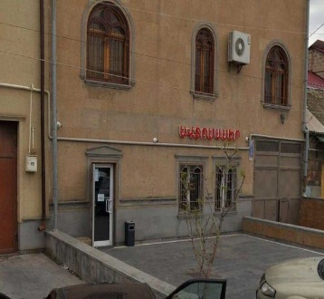
21 | 54677947 | ՎԱՐԴԱՆ ԽԱՉԱՏՐՅԱՆ | ԱՁ | Շրջանառության հարկ վճարող | 300,000 | 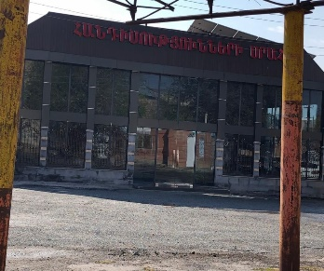
22 | 25438309 | ԳՈՌ ԿՈՒԶԻԿՅԱՆ | ԱՁ | Շրջանառության հարկ վճարող | 500,000 | 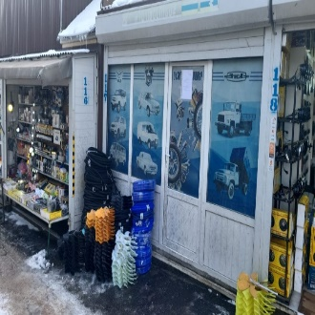
23 | 06940548 | «ՌՈՒԴԵԼ» | ՍՊԸ | Շրջանառության հարկ վճարող | 400,000 | 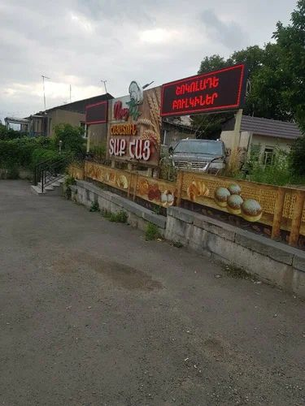
24 | 04445085 | «ԳԵՈՐ ԳԼԱԶ» | ՍՊԸ | ԱԱՀ վճարող | 300,000 | 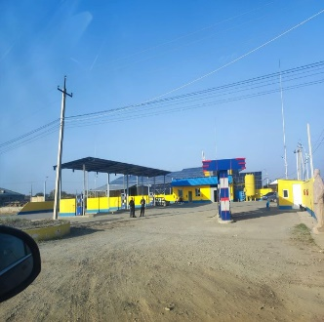
25 | 84616797 | ՀՈՎՀԱՆՆԵՍ ԹԱԼԱԼՅԱՆ | ԱՁ | Շրջանառության հարկ վճարող | 300,000 | 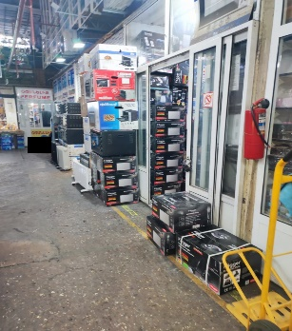
26 | 57312871 | ՔՐԻՍՏԻՆԵ ՄԱՆՈՒԿՅԱՆ | ԱՁ | Շրջանառության հարկ վճարող | 300,000 | 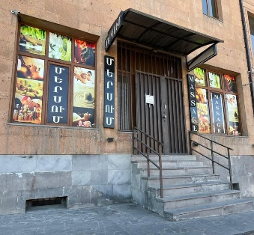
27 | 52170148 | ԱՐԱՄԱՅԻՍ ՄԱՆՈՒԿՅԱՆ | ԱՁ | Շրջանառության հարկ վճարող | 300,000 | 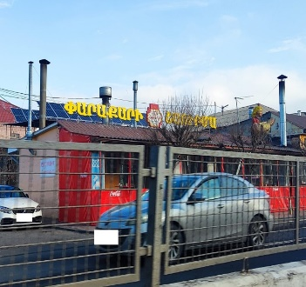
28 | 35011737 | ԱՐՏԵՄ ԲԱԼԴՐՅԱՆ | ԱՁ | Շրջանառության հարկ վճարող | 500,000 | 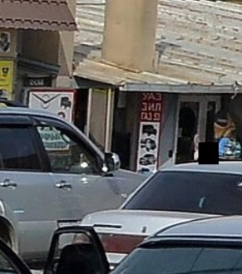
29 | 32540669 | ՆԱՐԵԿ ԴԱՎԹՅԱՆ | ԱՁ | Շրջանառության հարկ վճարող | 500,000 | 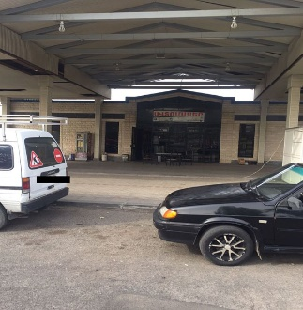

 | Ցանկում հաշվի չեն առնվել ստուգման ակտերի վարչական կամ դատական կարգով հնարավոր վիճարկման արդյունքները:

